SCSS룰
SCSS룰 정의

◆폴더구조
scss
 | _library.scss | (전역)변수선언, mixin(공통)
 | ui_common.scss | normalize, reset, fontface, 컴포넌트, 컨텐츠공통, 헬퍼
css
 | ui_common.css
 | ui_plugin.css
 | ui_style.css

◆SCSS선언방식
범위 | 내용 | 비고
클래스 | 하이픈(-) 사용
헬퍼 | !important 사용
변수 | 하이픈(-) 사용 | https://github.com/twbs/bootstrap/blob/v4-dev/scss/_variables.scss
 | 변수사용 우선시 함(컬러, 텍스트속성 …)
 | 컴포넌트 mixin 사용안함
import | 모두작성 | ex) @import "_test.css";
크로스 브라우징 | live scss compiler에서 autoprefix적용
 | 벤더 프리픽스 기재 안함
연산자 | 부모연산자(&) +,~과 조합하지 않음
 | 부모 가리킬 필요있는 경우 사용(&.class, &.last-child ...) | https://sass-guidelin.es/ko/#sass-
선언순서 | 1. 상단 자식 속성 선언
 | 2. 하단 & 부모 관련 속성 선언
계산법 | calc 계산법 활용(33.33% -> (100% / 3) | scss 사칙연산 사용금지
작성순서
라이브러리 | 전역변수
 | 공통 mixin
 | 헬퍼
공통
 | normalize | 가장 최신버전 사용(현재 v8.0.1) | https://www.stetic.com/market-share/browser/
 | reset
 | fontface
 | 컨텐츠공통
컴포넌트
 | 디자인시스템 리스트업 순서 그대로 적용
접근성 | title속성 필수 기입, label제공시 title 속성 기입하지 않음 | 기능 관련 title도 제공(탭, 아코디언 …)
 | 대체텍스트 제공(hiddentext)
 | 타이틀 h태그사용 | 탭컨텐츠 h태그(hiddentext)로 컨텐츠 타이틀 제공
 | 이미지 alt 속성 필수 기입
작성법 | 사용자인터렉션에 의해 나중에 추가되는 클래스는 형제로 작성
 | 컴포넌트 타입은 형제로 작성

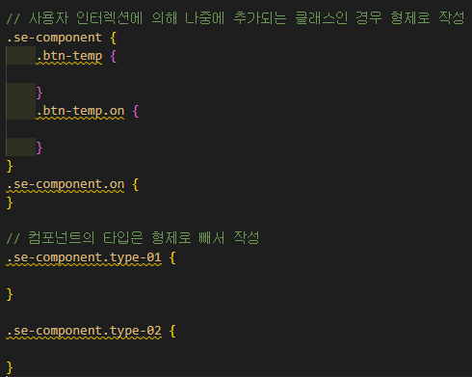
◆주석룰
/* ##############################################################
대분류
############################################################## */
/* 중분류 */
/* 소분류 */
// scss 파일 단독 사용(메모용)

(띄어쓰기)
대분류끼리 3줄
소분류끼리 1줄
소분류끼리 2줄(중분류단위의 주석작성시)

JS룰
JS룰 정의

◆폴더구조
js
 | ui_common.js | 스크립트
 | ui_plugin.js | 플러그인 리스트업

◆JS작성방식
범위 | 내용 | 비고
소스배치순서 | 1. 즉시실행, document, window
 | 2. 함수
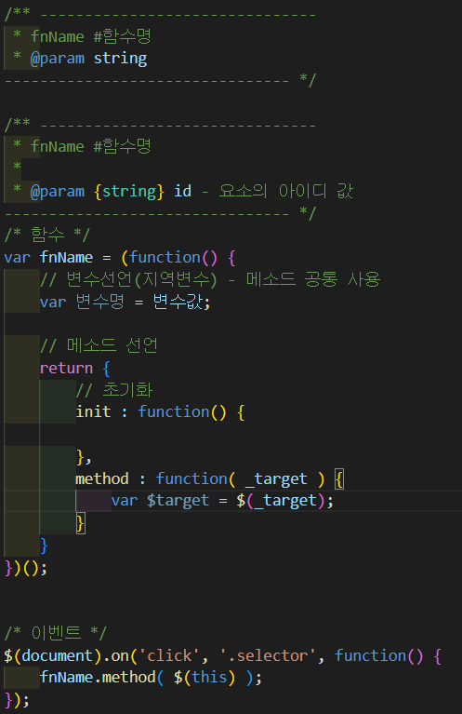
 | 3. 이벤트(관련함수 바로 하단작성)
변수명 | 셀렉터 : $st
 | 단순 값 : $없이
 | 매개변수 : 언더바(_)
함수명 | st+클래스명
함수선언 | 메소드 즉시 호출 안됨
 | 모듈화 패턴 방식
 | 기능별 메소드 분리
 | append 금지(최대한 클래스로 제어) | 가이드 상세히 작성
접근성 | 리더기 관련 스크립트만 제공 | 기능 관련 title 제공(탭, 아코디언 …)

◆주석룰
/** -------------------------------------------
대분류
---------------------------------------------*/
/* 소분류 */
// 기타설명

<함수주석방식>
/** -------------------------------------------
* fnName #함수명
* @param {함수용례} 매개변수 |  | https://ko.javascript.info/comments
---------------------------------------------*/
/* 함수 */

/* 이벤트 */

class룰
class룰 정의

★ 컴포넌트 약어사용 금지(버튼 제외) / mobile - 100%기반, pc - auto기반 작업
se : stove element / sp : stove package / sl : stove layout

◆Color(변수선언)
$color-# | $color-01, 02 …
brand identity | $color-primary / $color-point / $color-basic1 / $color-basic2
error | $color-error

◆Typography
화면타이틀 | h2.se-title
서브타이틀 | h3.se-title
본문타이틀 | h3.se-title
… | h4.se-title ~ h6.se-title
본문텍스트 | 가이드용(디자인시스템에만 존재)
안내텍스트 | 가이드용(디자인시스템에만 존재)
form 하단 안내텍스트/ bullet msg | textfield에서 별도 정의

◆Button
초기화 | .se-btn
분류 | .se-btn.btn-유형
분류-사이즈 | .se-btn.btn-유형.size-**(디자인시스템 사이즈명과 동일하게 네이밍)
Main button | .se-btn.btn-main
background | .se-btn.btn-main.bg-**
line | .se-btn.btn-main.line-**
Contents button | .se-btn.btn-sub
background | .se-btn.btn-sub.bg-**
line | .se-btn.btn-sub.line-**
text | .se-btn.btn-text
Icon button | .se-btn > .se-icon

◆Icon
아이콘 | .se-icon.icon-유형(background 속성 사용)

◆Form
Text field | .se-textfield
 | .se-textfield > .front, .back
error | .se-textfield.has-error
align | 인풋 값 입력시 텍스트 오를쪽 정렬 data-value-align="right"
 | 인풋 포커슷 텍스트 오른쪽 정렬 data-focus-align="right"
type | .se-textfield.ty-유형
Textarea | .se-textarea
error | .se-textarea.has-error
Checkbox | .se-checkbox
type | .se-checkbox.ty-유형
Radio | .se-radio
type | .se-radio.ty-유형
Switch | .se-switch
type | .se-switch.ty-유형
Range | .sp-range
Date picker(native) | .se-date
function | data-datepicker="el"
Selectbox | .se-select
custom | .se-custom-select

◆Form Set
Form set | .sp-formset
msg | .sp-formset > .p-msg
msg(error) | .sp-formset > .p-msg.error

◆Form Grid
Form grid | .sp-formgrid
 | .sp-formgrid > i태그(@, - …)

◆Navigation
Breadcrumbs | .sp-breadcrumb
Pagination | .sp-pagination
 | .sp-paginaion .se-btn.btn-first, .se-btn.btn-prev, .se-btn.btn-next, .se-btn.bnt-last .sp-pagination .pagi-num > li
Stepper | .sp-process

◆Label
Badge | .se-badge
type | .se-badge.ty-유형
Tag | .se-tag
type | .se-tag.ty-유형
◇ Modal
alert, default - modal container에 패딩 있음
full popup, bottom - modal container에 패딩 없음
alert과 default는 개발자가 직접 커스텀하도록 템플릿을 제공하기 때문에 기본 간격을 설정해주고
full popup, bottom은 개발자 커스텀보단 퍼블리셔가 직접 만들어 제공하는 경우가 많고, container 안에 들어가는 컨텐츠에 좌우간격이 없는 경우 등의 케이스가 다양하기 때문에 기본으로 container에 간격을 설정하지 않음. contents 안에서 간격 설정하도록 함.
◇ Layer
: 띄워진 영역 제외 모든 백판의 요소에서 행위 가능
: 이벤트, 마케팅 팝업 등 레이어
모달과 별개로 작업.
sl-layer 안에 레이아웃 마크업을 모달과 동일하게 가져갈지 별도로 가져갈지는
프로젝트별 디자인에 따라 판단해서 작업.
◆Modal
Modal | .sl-modal
 | .sl-modal.active
 | .sl-modal에 팝업 공통 display none / block, z-index 기능 제어
딤 없을 때 | .sl-modal.no-dim
딤 눌렀을 때 모달 닫음 | data-backdrop="on"
애니메이션 | data-animation="default" / "fade" / "slideUp" / "slideDown"
alert | .sl-modal.modal-alert
default | .sl-modal.modal-default
slide | .sl-modal.modal-bottom
full | .sl-modal.modal-full
layer | .sl-layer
Toast | .sp-toast
Snackbar | .sp-snackbar
Tooltip | .sp-tooltip
banner | .sl-banner

◆Contents
Table | .sp-table
vertical | .sp-table.table-verti01,02…
horizontal | .sp-table.table-hori01,02…
mix | .sp-table.table-mix01,02…
Tab | .se-tab / .se-tab-conts
frame | .se-tab.tab-frame01,02 …
box | .se-tab.tab-box01,02 …
line | .se-tab.tab-line01,02 …
function | 기능 필요시 data-tab-id="" / data-tab-target=""
Accordion | .sp-accordion
type | .sp-accordion.ty-01, 02 …
File upload | .sp-file
Toggle Button | .sp-toggle

◆List
List | .sp-list
type | .sp-list.list-유형
 | .sp-list.list-num /.sp-list.list-bullet / .sp-list.list-hypen / .sp-list.list-squere...

◆Etc
Text align | tac / tar / tal
Vertical align | vat / vam / vab
Size | size-**
 | 에)size-s, size-m, size-l, size-fix, size-auto …

json설정 참조
SCSS json설정에 대한 설명
"liveSassCompile.settings.formats": [
{
"format": "expanded", // expanded, compressed
"extensionName": ".css",
"savePath": "~/..",
"indentWidth": 4
},
],
"liveSassCompile.settings.generateMap": false,
"liveSassCompile.settings.compileOnWatch": false,
"liveSassCompile.settings.includeItems": [
"/**/css/uiux/scss/*.scss"
],
컴파일링 되는 css의 포맷설정
expanded (줄내림적용)
compressed (minify 적용)
이전 Live Sass Compiler 버전은 ruby sass(지원종료)사용
현재 버전은 dart sass사용
ruby sass에서는 compact포맷을 지원했으나
dart sass에서는 컴퍼일링 포맷을 추가 할 계획이 없다고 함
https://github.com/sass/dart-sass/issues/442
dart sass 컴파일링 css의 기본 간격 2칸,
해당 설정으로 indent를 4칸으로 변경
추후 업데이트에서 해당 기능 제거 예정.
liveSassCompile에서의 dart sass는 1.53.0
(dart sass 2.0에서 삭제 예정, 현재 최신버전 1.55)
컴파일링 된 css 재가공이 필요하다면 Prettier등을 사용해야 할 듯
https://github.com/glenn2223/vscode-live-sass-compiler/issues/148
watching 실행시 모든 scss파일을 컴파일링 하는지 선택 (default: true)
컴파일링시 map파일 생성유무 선택 (default: true)

vscode 유용한 설정

/* 저장시 자동 공백 지우기 */
"files.trimTrailingWhitespace": true

파일 저장시 불필요한 공백 지우고 저장
(이미지에 나와있는 후행 공백 자르기와 같은 기능, 저장시 자동으로 실행)
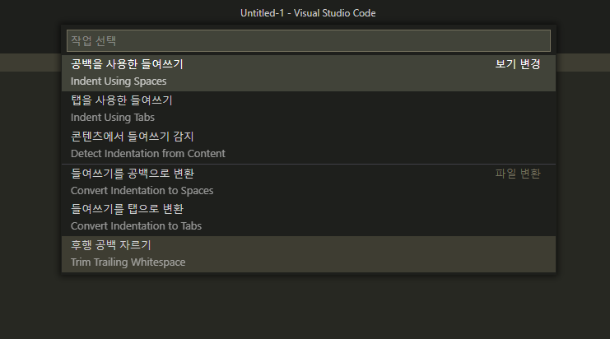

SCSS autoprefix 설정에 대한 설명
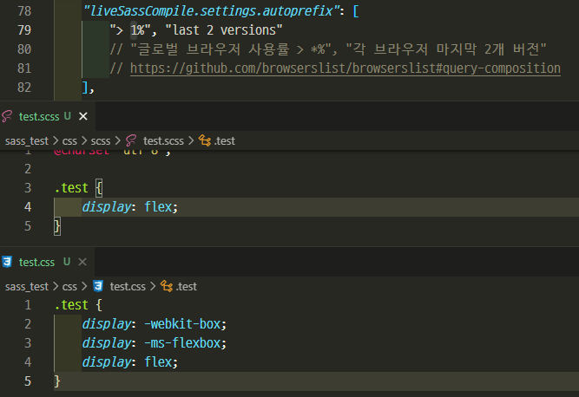
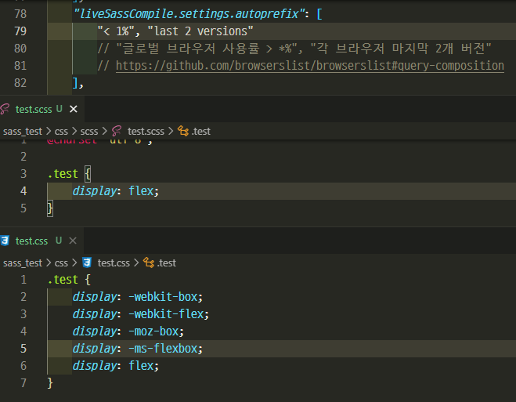
"liveSassCompile.settings.autoprefix": [
"> 1%", "last 2 versions"
],
자동으로 벤더 프리픽스 작성
"글로벌 브라우저 사용률 > *%", "각 브라우저 마지막 2개 버전"
적용범위 설정 가능
해당국가를 선택해서 브라우저 사용률에 따라서도 설정 가능
https://github.com/browserslist/browserslist#query-composition
글로벌 사용률이 1% 보다 높은 브라우저들과
해당 브라우저의 최근 2개 버전까지 적용
글로벌 사용률이 1% 보다 적은 브라우저들과
해당 브라우저의 최근 2개 버전까지 적용

 | ex)
 | "> 1% in KR", "last 2 versions" //한국
 | "> 1% in alt-AS", "last 2 versions" //아시아

참고URL
.container {
// display
display: -webkit-box;
display: -moz-box;
display: flex;
// justify-content
-webkit-box-pack: center;
-moz-box-pack: center;
justify-content: center;
// align-items
-webkit-box-align: center;
-moz-box-align: center;
align-items: center;
// flex-wrap
-webkit-box-lines: single | multiple;
-moz-box-lines: single | multiple;
flex-wrap: nowrap | wrap | wrap-reverse;
// flex-direction
-webkit-box-direction: horizontal | vertical;
-moz-box-direction: horizontal | vertical;
flex-direction: row | column | row-reverse | column-reverse;
.item {
-webkit-box-flex: 1;
-moz-box-flex: 1;
flex: 1;
}
}
20220908 flex vender prefix정의
banner reference class
무신사 extend_banner
네이버 NM_TOP_BANNER(id)
위메프 mix_global_banner
카페24 jt-popup
홈플러스 css-iktv4o-TopBannerStyle-show-TopBanner
cgv cgv_ad_top
롯데시네마 banner_top_wrap
오아시스마켓 topPmBanner
현대카드 box_gnb_banner
kt top-banner
gs shop global-top-banner
하이마트 topBanner
메가박스 header-add-area
fredit top_tti_banner
w컨셉 top-banner
참고 URL

뱃지 | https://wit.nts-corp.com/2017/09/25/4903
브라우저 | https://www.stetic.com/market-share/browser/
flex | https://swimjiy.github.io/2019-03-31-css_flex_vendor_prefix
 | https://webclub.tistory.com/604
 | https://autoprefixer.github.io/
Scss
셋팅 | https://supunkavinda.blog/vscode-editing-settings-json
 | https://chinsun9.github.io/2020/11/02/vscode-%EC%9B%8C%ED%81%AC%EC%8A%A4%ED%8E%98%EC%9D%B4%EC%8A%A4-%ED%94%84%EB%A1%9C%EC%A0%9D%ED%8A%B8%EB%B3%84%EB%A1%9C-%EC%84%A4%EC%A0%95-%EB%8B%A4%EB%A5%B4%EA%B2%8C%ED%95%98%EA%B8%B0/

modal | https://brunch.co.kr/@bcc5736f7b26444/1
 | https://brunch.co.kr/@oemilk/91
 | https://designsystem.line.me/LDSM/ux/modal-ko/
 | https://blog.hubspot.com/website/modal-web-design
 | https://developer.apple.com/design/human-interface-guidelines/components/all-components
 | https://stackoverflow.com/questions/2637058/positions-fixed-doesnt-work-when-using-webkit-transform
custom select | https://www.w3schools.com/howto/howto_custom_select.asp
 | https://recordboy.github.io/2019/10/02/ui-custom-selectbox/
 | https://css-tricks.com/the-selectmenu-element/
 | https://dewworld27.tistory.com/entry/%EC%85%80%EB%A0%89%ED%8A%B8%EB%B0%95%EC%8A%A4-%EC%BB%A4%EC%8A%A4%ED%85%80select-box-custom-ul-li%EB%A1%9C-%EB%A7%8C%EB%93%A4%EA%B8%B0
 | https://medium.com/@su_bak/angular-attribute%EB%A5%BC-%ED%99%9C%EC%9A%A9%ED%95%98%EC%97%AC-custom-select-%EB%A7%8C%EB%93%9C%EB%8A%94-%EB%B0%A9%EB%B2%95-7405651616dd
 | https://adamsilver.io/blog/building-an-accessible-autocomplete-control/
 | https://codepen.io/emmawedekind/pen/eXNppG
 | https://www.biew.co.kr/entry/WAI-ARIA-%EC%9B%B9%ED%8D%BC%EB%B8%94%EB%A6%AC%EC%8B%B1
 | https://stackoverflow.com/questions/8735764/prevent-firing-focus-event-when-clicking-on-div
 | https://stackoverflow.com/questions/8916620/disable-arrow-key-scrolling-in-users-browser
layer popup | https://cs.kakao.com/requests?service=41

